Copia de Sheet1
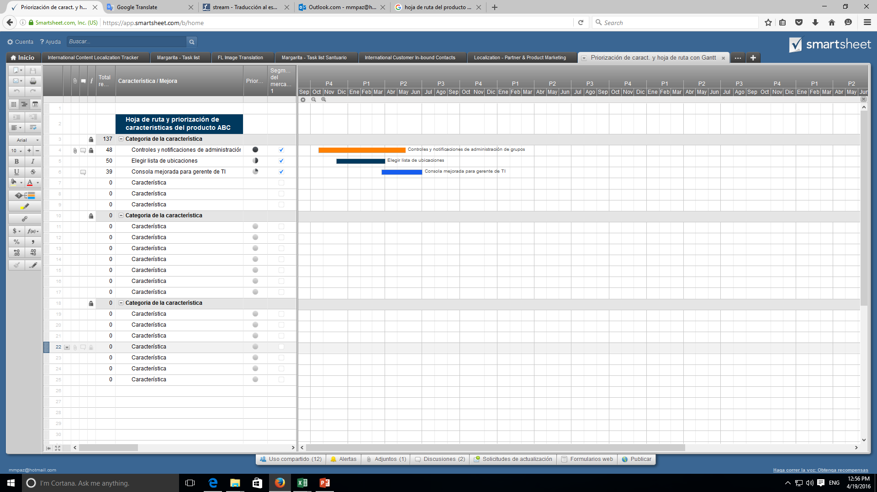
Hoja de ruta del producto

Dalmacia | AGOSTO |  |  |  | MES 2
 | S1 | S2 | S3 | S4 | S5 | S6 | S7 | S8 | S9 | S10 | S11 | S12 | S13 | S14 | S15 | S16 | S17 | S18
 |  | SPRINT REVIEW 1 |  | SPRINT REVIEW 2 |  | SPRINT REVIEW 3
Definición propuesta proyecto
Análisis y definición de entregables
Propuesta de proyecto, analisis y documentacion

modelamiento del sistema

Prototipo estático

interfaz usuario y vista principal
Front- end

catalogo y vista de productos

Programación de BD
Base de datos

implementar BD

registro y login
Back-end
carrito de compras

Gestión de usuarios
metodo de pago y registro de ventas
gestion de productos y catalogo

gestión de pedidos
Pruebas del sistema
Pruebas y ajustes

Ajustes al sistema

Implementacion de hosting
Implementacion y capacitacion

Capacitación de usuario

Cierre y entrega de proyecto
Entrega del proyecto

Cree una Hoja de ruta del producto en Smartsheet

